Hoja1
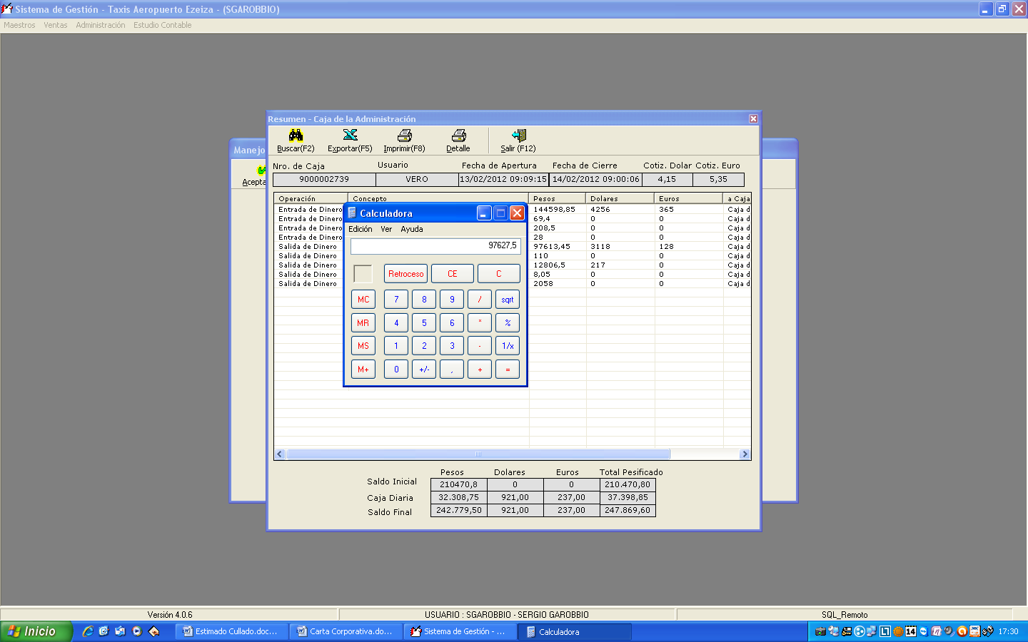
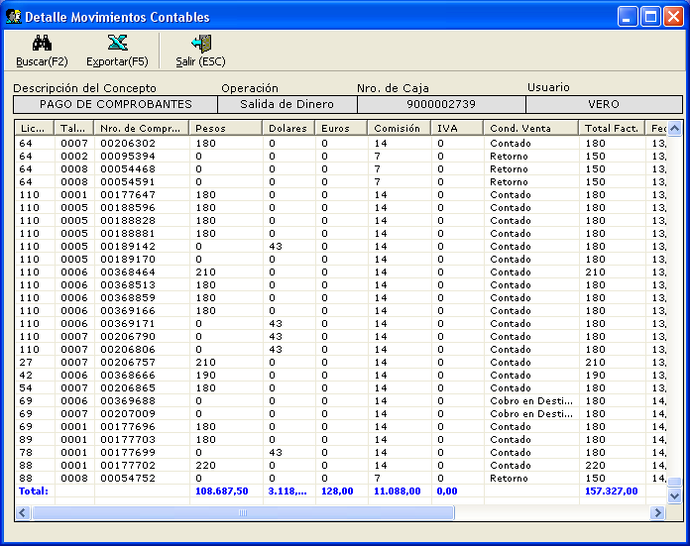

108687.5 | 97599.5
-11088 | 28
97599.5 | 97627.5

